Methodology & Definitions
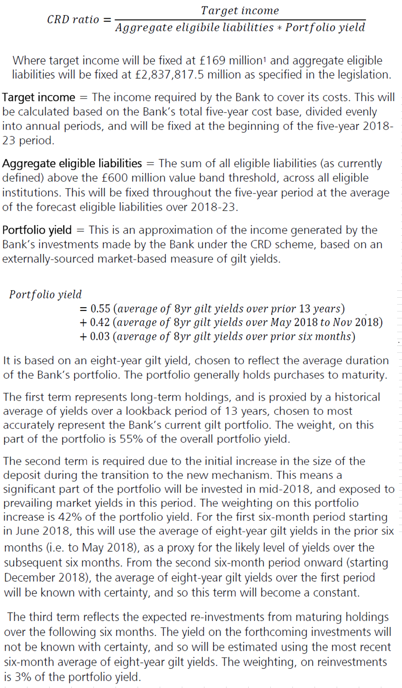
As set out in the indexation document

